绩效汇总
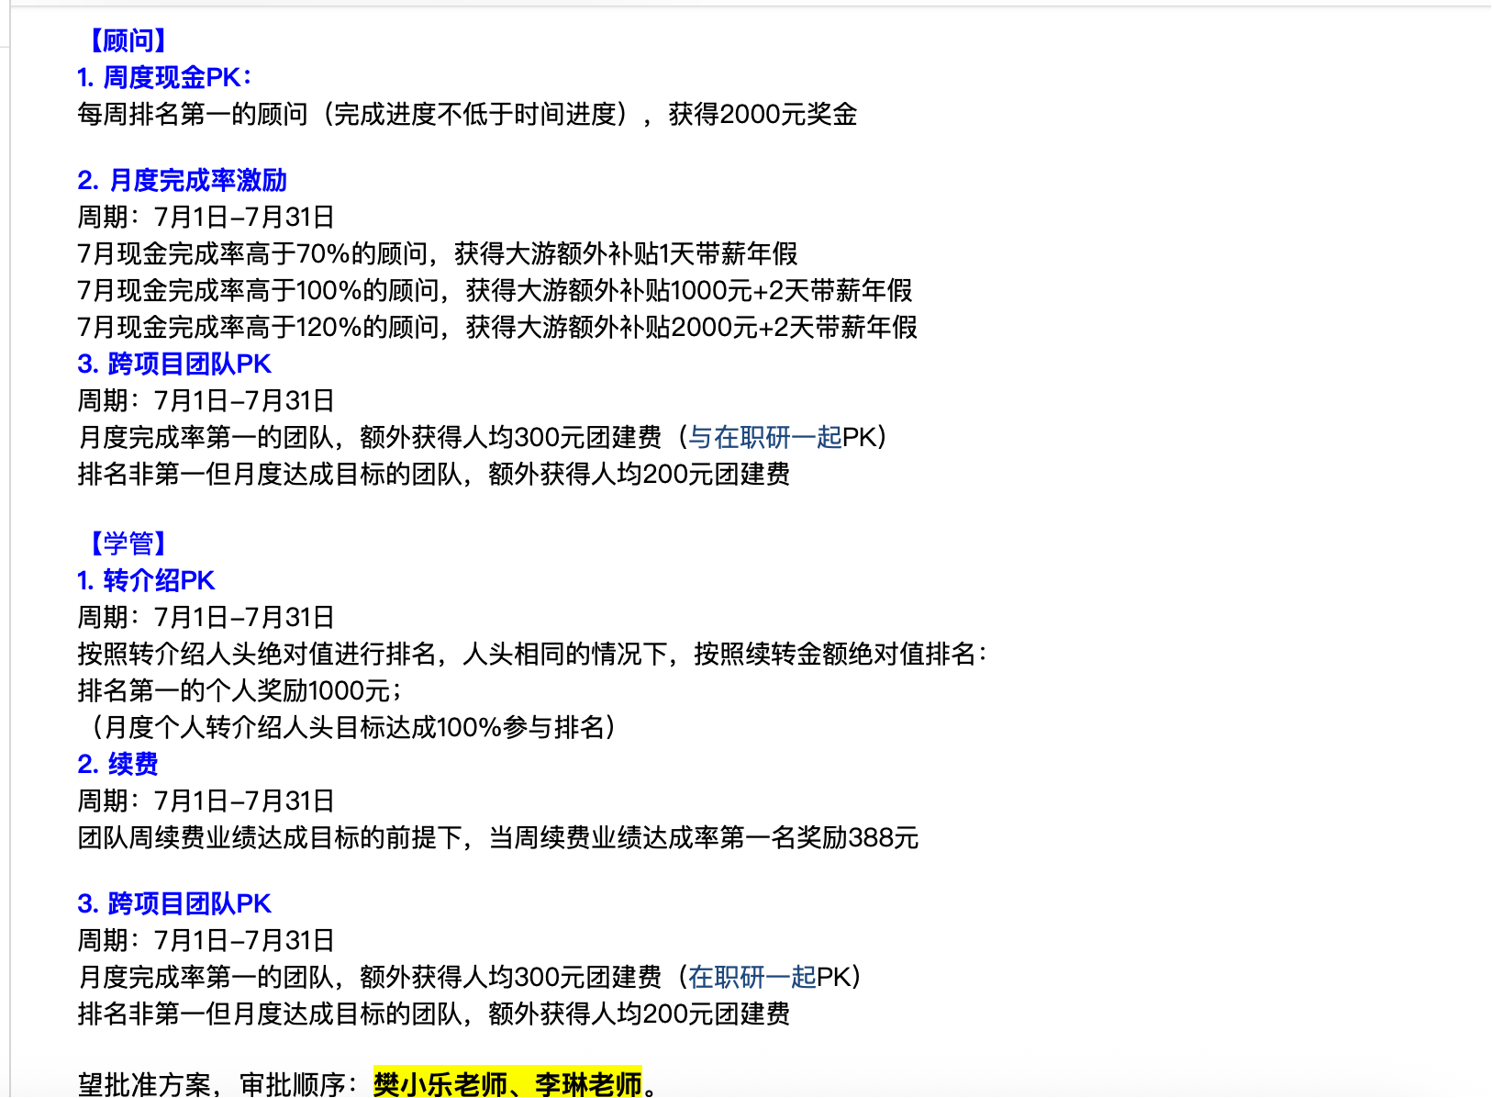
业绩奖金表（一人可多条，需写清类别）
序号 | 机构 | 年月 | 工号 | 姓名 | 部门 | 薪资项目 | 金额
1 | 北京中心 | 2025.07 | 238256 | 赵星火 | O2级学习顾问 | 月度绩效 | 920
2 | 北京中心 | 2026.07 | 238256 | 赵星火 | O2级学习顾问 | 顾问签约奖金 | 53861
3 | 北京中心 | 2028.07 | 341422 | 谭悦 | O3级学习顾问 | 月度绩效 | 0 | 新财年按照O3发放顾问底薪
4 | 北京中心 | 2029.07 | 341422 | 谭悦 | O3级学习顾问 | 顾问签约奖金 | 94271
5 | 北京中心 | 2030.07 | 341422 | 谭悦 | O3级学习顾问 | PK赛奖金 | 4000 | 前两周第一名
6 | 北京中心 | 2030.07 | 341422 | 李涛 | O1级学习顾问 | 月度绩效 | 1548 | 2025/7/8入职

